説明Excelファイル
エクセル形式 問い合わせデータファイル 登録用テンプレート |  |  |  | フィールド名禁止文字列 | 型入力可能文字列 | 置換後型 | 桁数入力可能 | 初期値
 |  |  |  | ID | 数値 | INT
 | ① |  | 左記『Excelファイル取り込み』ボタンをクリックしてして下さい。 | REC_ID | テキスト | TEXT
 |  |  |  | INT | 長いテキスト | MEDIUMTEXT
 |  |  |  | ACCESSIBLE | 日付時間 | DATETIME
 |  |  |  | ADD | 日付 | DATE
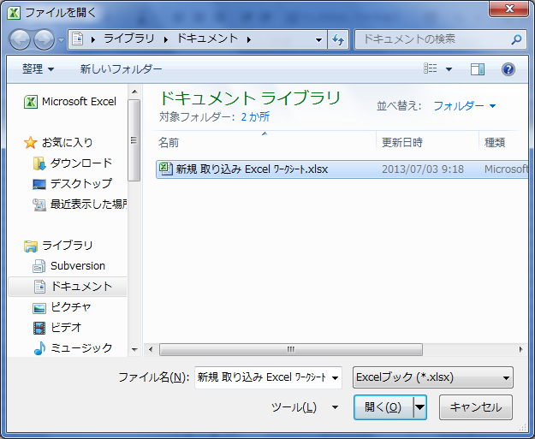
 | ② |  | 左記画面が表示されたら取り込み対象のエクセルファイルを選択して下さい。 | ALL | 時間 | TIME
 |  |  |  | ALTER
 |  |  |  | ANALYZE
 |  |  |  | AND
 |  |  |  | AS
 |  |  |  | ASC
 |  |  |  | ASENSITIVE
 |  |  |  | BEFORE
 |  |  |  | BETWEEN
 |  |  |  | BIGINT
 |  |  |  | BINARY
 |  |  |  | BLOB
 |  |  |  | BOTH
 |  |  |  | BY
 |  |  |  | CALL
 |  |  |  | CASCADE
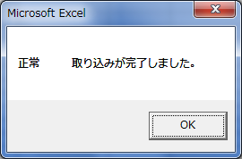
 | ③ |  | 左記メッセージが表示されることを確認。 | CASE
 |  |  | ※左記以外のメッセージが表示された場合、シート名を確認する。 | CHANGE
 |  |  | 『説明Excelファイル』『説明CSVファイル(SJIS)』 | CHAR
 |  |  | 『定義情報』『見出し内容チェック』の４シートは必須 | CHARACTER
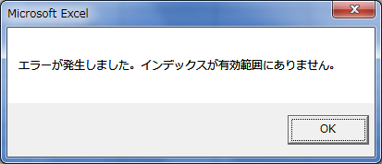
 |  |  |  | CHECK
 |  |  |  | COLLATE
 |  |  |  | COLUMN
 |  |  |  | CONDITION
 |  |  |  | CONSTRAINT
 |  |  |  | CONTINUE
 |  |  |  | CONVERT
 |  |  |  | CREATE
 |  |  |  | CROSS
 |  |  |  | CURRENT_DATE
 | ④ | 取り込まれたシートの確認 | 上記②で選択したエクセルファイル中に保有しているシートが取り込まれていることを確認 | CURRENT_TIME
 |  |  | 【確認方法】 シート『定義情報』 取り込みシート一覧を確認 | CURRENT_TIMESTAMP
 |  |  |  | CURRENT_USER
 |  |  |  | CURSOR
 | ⑤ | 上記④取り込みシート一覧の１行目シートが保有する見出しの確認 | 【確認方法】 シート『定義情報』 見出し定義情報一覧を確認 | DATABASE
 |  |  | ※内容チェック＆エクセルファイル出力をクリックした場合 | DATABASES
 |  |  | 最終行にフィールド名『シート名』、型『テキスト』が自動的に設定される。 | DAY_HOUR
 |  |  |  | DAY_MICROSECOND
 |  |  |  | DAY_MINUTE
 | ⑥ | 取り込み対象シートが複数存在する場合 | 見出し行が同一でなければならない。 | DAY_SECOND
 |  |  | 【確認方法】 シート『見出し内容チェック』 見出し定義情報一覧を確認 | DEC
 |  |  |  | DECIMAL
 | ※ | 取り込んだ複数の対象シートで使用したくないシートがある場合 | シート『定義情報』のB列『シート名』で使用したくないシート名を削除して、下記⑧へ移行する。 | DECLARE
 |  |  |  | DEFAULT
 |  |  | 例）testsheet1〜5でtestsheet2,3,5だけを出力したい場合、出力したいシート以外は削除する | DELAYED
 |  |  |  | DELETE
 |  |  |  | DESC
 |  |  |  | DESCRIBE
 |  |  |  | DETERMINISTIC
 |  |  |  | DISTINCT
 |  |  |  | DISTINCTROW
 |  |  |  | DIV
 |  |  |  | DOUBLE
 |  |  |  | DROP
 |  |  |  | DUAL
 | ⑦ |  | 上記④～⑦が完了した場合。 | EACH
 |  |  | 左記『内容チェック＆エクセルファイル出力』ボタンをクリックしてして下さい。 | ELSE
 |  |  | エラーが発生した場合 メッセージが表示されます。 | ELSEIF
 |  |  |  | ENCLOSED
 |  |  |  | ESCAPED
 |  |  |  | EXISTS
 |  |  |  | EXIT
 |  |  |  | EXPLAIN
 |  |  |  | FALSE
 |  |  |  | FETCH
 |  |  | 内容確認が正常に完了したら | FLOAT
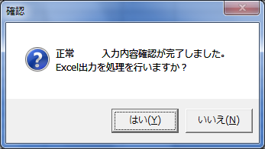
 |  |  |  | FLOAT4
 |  |  | 出力を行う場合 『はい(Y)』をクリック | FLOAT8
 |  |  | 出力を行わない場合 『いいえ(N)』をクリック | FOR
 |  |  |  | FORCE
 |  |  |  | FOREIGN
 |  |  |  | FROM
 |  |  |  | FULLTEXT
 |  |  |  | GRANT
 |  |  |  | GROUP
 |  |  |  | HAVING
 | ⑧ |  | 入力したデータをクリアしたい場合、 | HIGH_PRIORITY
 |  |  | 左記『内容チェック＆エクセルファイル出力』ボタンをクリックしてして下さい。 | HOUR_MICROSECOND
 |  |  |  | HOUR_MINUTE
 |  |  |  | HOUR_SECOND
 |  |  |  | IF
 |  |  |  | IGNORE
 |  |  |  | IN
 |  |  |  | INDEX
 |  |  |  | INFILE
 |  |  |  | INNER
 |  |  |  | INOUT
 |  |  |  | INSENSITIVE
 |  |  |  | INSERT
 |  |  |  | INT
 |  |  |  | INT1
 |  |  |  | INT2
 |  |  |  | INT3
 |  |  |  | INT4
 |  |  |  | INT8
 |  |  |  | INTEGER
 |  |  |  | INTERVAL
 |  |  |  | INTO
 |  |  |  | IS
 |  |  |  | ITERATE
 |  |  |  | JOIN
 |  |  |  | KEY
 |  |  |  | KEYS
 |  |  |  | KILL
 |  |  |  | LEADING
 |  |  |  | LEAVE
 |  |  |  | LEFT
 |  |  |  | LIKE
 |  |  |  | LIMIT
 |  |  |  | LINEAR
 |  |  |  | LINES
 |  |  |  | LOAD
 |  |  |  | LOCALTIME
 |  |  |  | LOCALTIMESTAMP
 |  |  |  | LOCK
 |  |  |  | LONG
 |  |  |  | LONGBLOB
 |  |  |  | LONGTEXT
 |  |  |  | LOOP
 |  |  |  | LOW_PRIORITY
 |  |  |  | MASTER_SSL_VERIFY_SERVER_CERT
 |  |  |  | MATCH
 |  |  |  | MEDIUMBLOB
 |  |  |  | MEDIUMINT
 |  |  |  | MEDIUMTEXT
 |  |  |  | MIDDLEINT
 |  |  |  | MINUTE_MICROSECOND
 |  |  |  | MINUTE_SECOND
 |  |  |  | MOD
 |  |  |  | MODIFIES
 |  |  |  | NATURAL
 |  |  |  | NO_WRITE_TO_BINLOG
 |  |  |  | NOT
 |  |  |  | NULL
 |  |  |  | NUMERIC
 |  |  |  | ON
 |  |  |  | OPTIMIZE
 |  |  |  | OPTION
 |  |  |  | OPTIONALLY
 |  |  |  | OR
 |  |  |  | ORDER
 |  |  |  | OUT
 |  |  |  | OUTER
 |  |  |  | OUTFILE
 |  |  |  | PRECISION
 |  |  |  | PRIMARY
 |  |  |  | PROCEDURE
 |  |  |  | PURGE
 |  |  |  | RANGE
 |  |  |  | READ
 |  |  |  | READ_ONLY
 |  |  |  | READ_WRITE
 |  |  |  | READS
 |  |  |  | REAL
 |  |  |  | REFERENCES
 |  |  |  | REGEXP
 |  |  |  | RELEASE
 |  |  |  | RENAME
 |  |  |  | REPEAT
 |  |  |  | REPLACE
 |  |  |  | REQUIRE
 |  |  |  | RESTRICT
 |  |  |  | RETURN
 |  |  |  | REVOKE
 |  |  |  | RIGHT
 |  |  |  | RLIKE
 |  |  |  | SCHEMA
 |  |  |  | SCHEMAS
 |  |  |  | SECOND_MICROSECOND
 |  |  |  | SELECT
 |  |  |  | SENSITIVE
 |  |  |  | SEPARATOR
 |  |  |  | SET
 |  |  |  | SHOW
 |  |  |  | SMALLINT
 |  |  |  | SPATIAL
 |  |  |  | SPECIFIC
 |  |  |  | SQL
 |  |  |  | SQL_BIG_RESULT
 |  |  |  | SQL_CALC_FOUND_ROWS
 |  |  |  | SQL_SMALL_RESULT
 |  |  |  | SQLEXCEPTION
 |  |  |  | SQLSTATE
 |  |  |  | SQLWARNING
 |  |  |  | SSL
 |  |  |  | STARTING
 |  |  |  | STRAIGHT_JOIN
 |  |  |  | TABLE
 |  |  |  | TERMINATED
 |  |  |  | THEN
 |  |  |  | TINYBLOB
 |  |  |  | TINYINT
 |  |  |  | TINYTEXT
 |  |  |  | TO
 |  |  |  | TRAILING
 |  |  |  | TRIGGER
 |  |  |  | TRUE
 |  |  |  | UNDO
 |  |  |  | UNION
 |  |  |  | UNIQUE
 |  |  |  | UNLOCK
 |  |  |  | UNSIGNED
 |  |  |  | UPDATE
 |  |  |  | USAGE
 |  |  |  | USE
 |  |  |  | USING
 |  |  |  | UTC_DATE
 |  |  |  | UTC_TIME
 |  |  |  | UTC_TIMESTAMP
 |  |  |  | VALUES
 |  |  |  | VARBINARY
 |  |  |  | VARCHAR
 |  |  |  | VARCHARACTER
 |  |  |  | VARYING
 |  |  |  | WHEN
 |  |  |  | WHERE
 |  |  |  | WHILE
 |  |  |  | WITH
 |  |  |  | WRITE
 |  |  |  | XOR
 |  |  |  | YEAR_MONTH
 |  |  |  | ZEROFILL

説明CSVファイル(SJIS)
ＣＳＶ形式 問い合わせデータファイル 登録用テンプレート

 | ① |  | 左記『CSVファイル(SJIS)取り込み』ボタンをクリックしてして下さい。

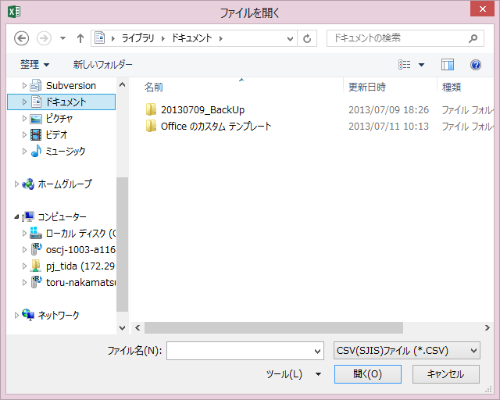
 | ② |  | 左記画面が表示されたら取り込み対象のCSVファイル(SJIS)を選択して下さい。

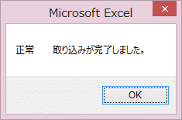
 | ③ |  | 左記メッセージが表示されることを確認。
 |  |  | ※左記以外のメッセージが表示された場合、シート名を確認する。
 |  |  | 『説明Excelファイル』『説明CSVファイル(SJIS)』
 |  |  | 『定義情報』『見出し内容チェック』の４シートは必須
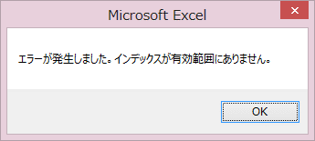

 | ④ | 取り込まれた見出しの確認 | 上記②で選択したCSVファイル(SJIS)中に保有しているデータの一行目がシート『見出し』取り込まれていることを確認
 |  |  | 【確認方法】 シート『定義情報』 取り込みシート一覧を確認

 | ⑤ |  | 上記④～⑤が完了した場合。

 |  |  | 左記『SQLファイル出力』ボタンをクリックしてして下さい。

 |  |  | エラーが発生した場合 メッセージが表示されます。

 |  |  | 内容確認が正常に完了したら
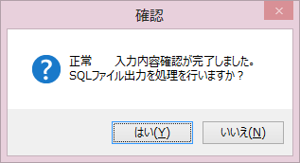
 |  |  | 出力を行う場合 『はい(Y)』をクリック
 |  |  | 出力を行わない場合 『いいえ(N)』をクリック

 | ⑧ |  | 入力したデータをクリアしたい場合、
 |  |  | 左記『内容チェック＆エクセルファイル出力』ボタンをクリックしてして下さい。

